操作說明
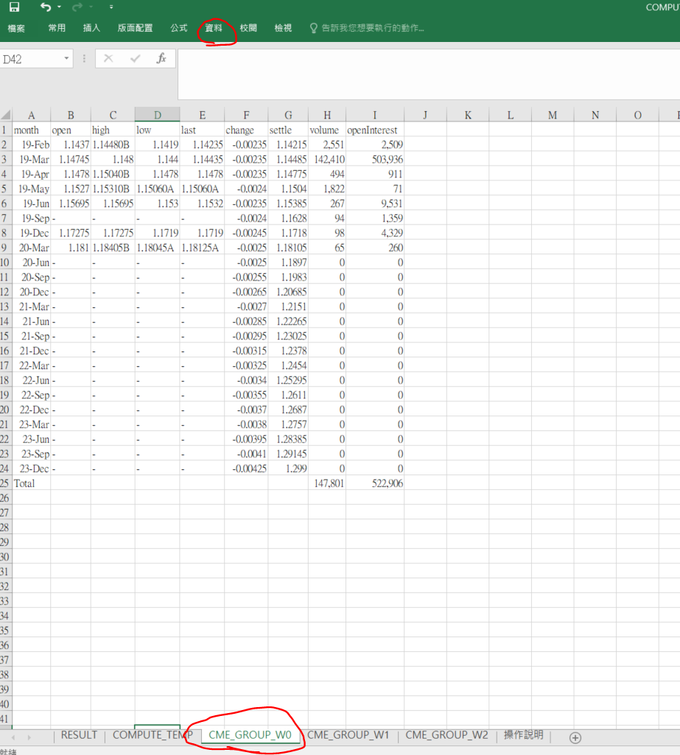
1.資料-->重新取得最近3日的資料 CME_GROUP_W0 W1 W2

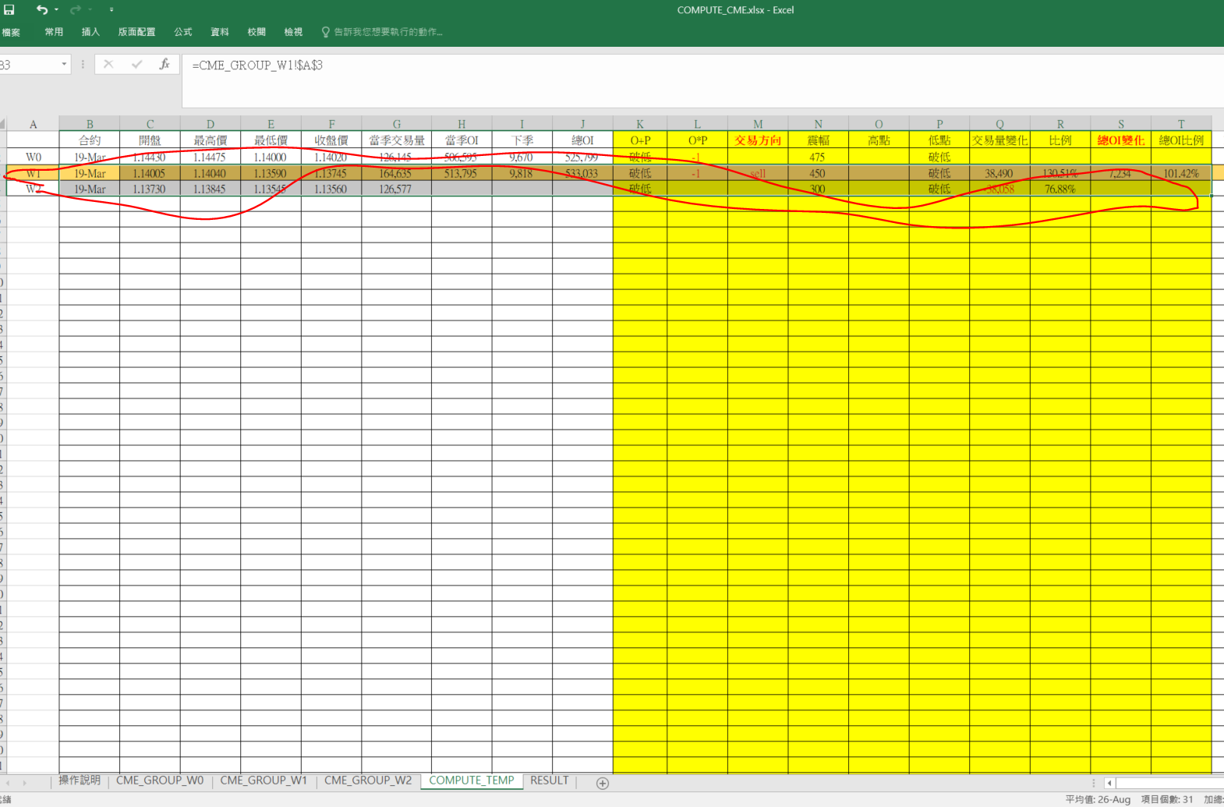
2.複製最近2日的資料 (W1 W2 )

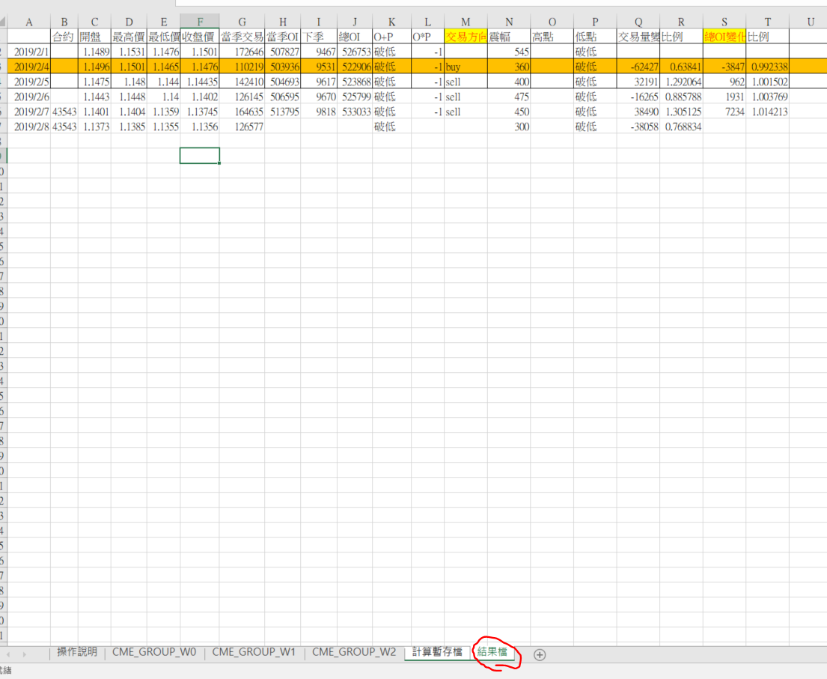
3 複製到結果檔 (只複製 "值")

